ЗАДАЧА 3
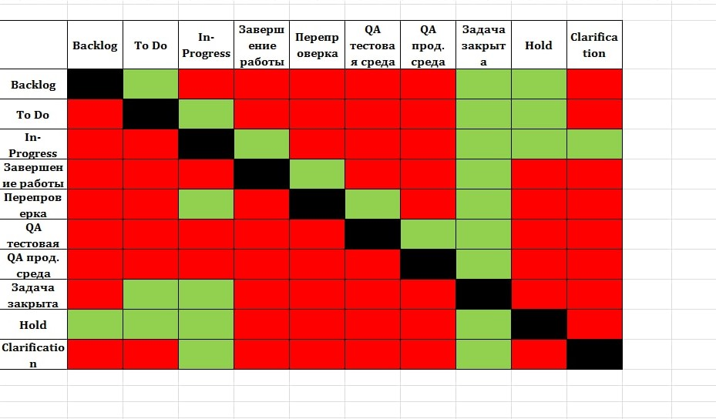
Backlog (для новых задач)
TO Do (Аналитики)
In-Progress (разработка)
Завершене работы
Перепроверка
QA тестовая среда
QA прод среда
Задача закрыта

Hold

Clauification

